상품제안서
뮤스트 폴딩 보스톤캐리백 | 상품코드: S24446

 |  |  |  |  |  |  | 02-713-8555 | www.synergygift.co.kr
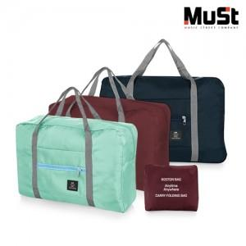

【상세/제작정보】 | <p><span style="background-color: rgb(255, 255, 255); font-family: dotum; font-size: 14pt;">* 스티커 사이즈 80*50mm</span></p><p>&nbsp;</p>

【인쇄/포장옵션】 | 실크, 스티커 / OPP(비닐)

【공급단가】 | 수량 | 100~ | 500~ | 1,000~ | 3,000~ | 5,000~
*VAT별도 | 단가 | 3,540원 | 3,350원 | 3,190원 | 3,100원 | 3,050원

【상품 URL】 | https://www.synergygift.co.kr:443/src/goods_detail.php?gdno=24446

